案件概要
画面名 |  |  | 案件概要入力画面 |  |  | 画面ID
概要
稼働時間の入力を行う。

画面構成
PC・タブレット・スマートフォン
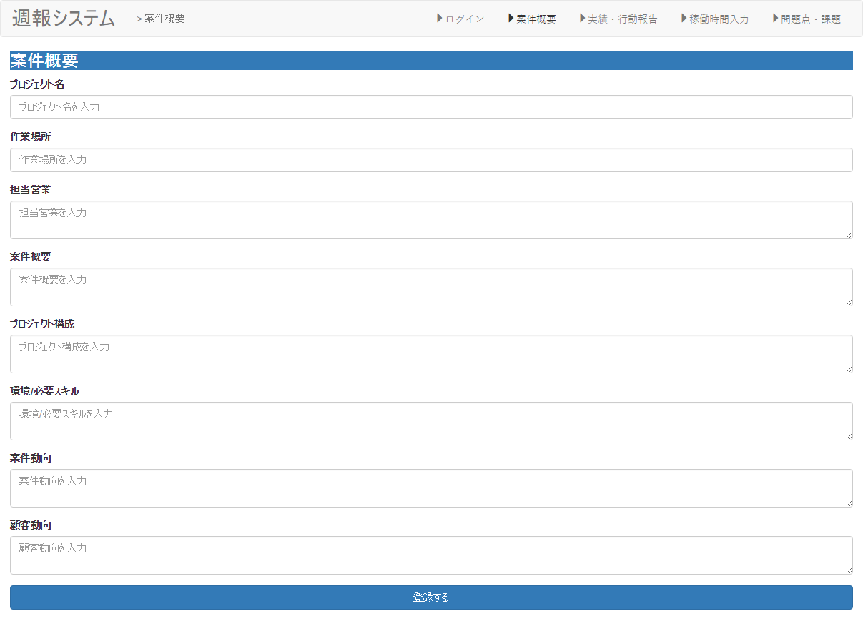

①
②
③
④

①

②

③
・Angularjsの値をjson形式で設定。

④

⑤

項目構成
項番 | 物理名 | ＩＤ | 入力形式 | ng-model ID(親要素） | ng-model ID(子要素） | 必須 | イベントID | 備考
1 | 日付 |  | date | Ｉｔｅｍｓ | date | ○
2 | 出勤開始時間 |  | time |  | start | ○
3 | 出勤終了時間 |  | time |  | end | ○
4 | 乖離理由 |  | text |  | memo | ○
5 | 登録 |  | - | - | - | - | addItem（）

イベント
項番 | イベント名 | イベントＩＤ | 内容 |  |  | 備考
1 | 登録する | addItem | 入力した稼働時間を登録する。

一覧
画面名 |  |  | 案件概要入力画面 |  |  | 画面ID
概要
稼働時間の入力を行う。

画面構成
PC・タブレット・スマートフォン
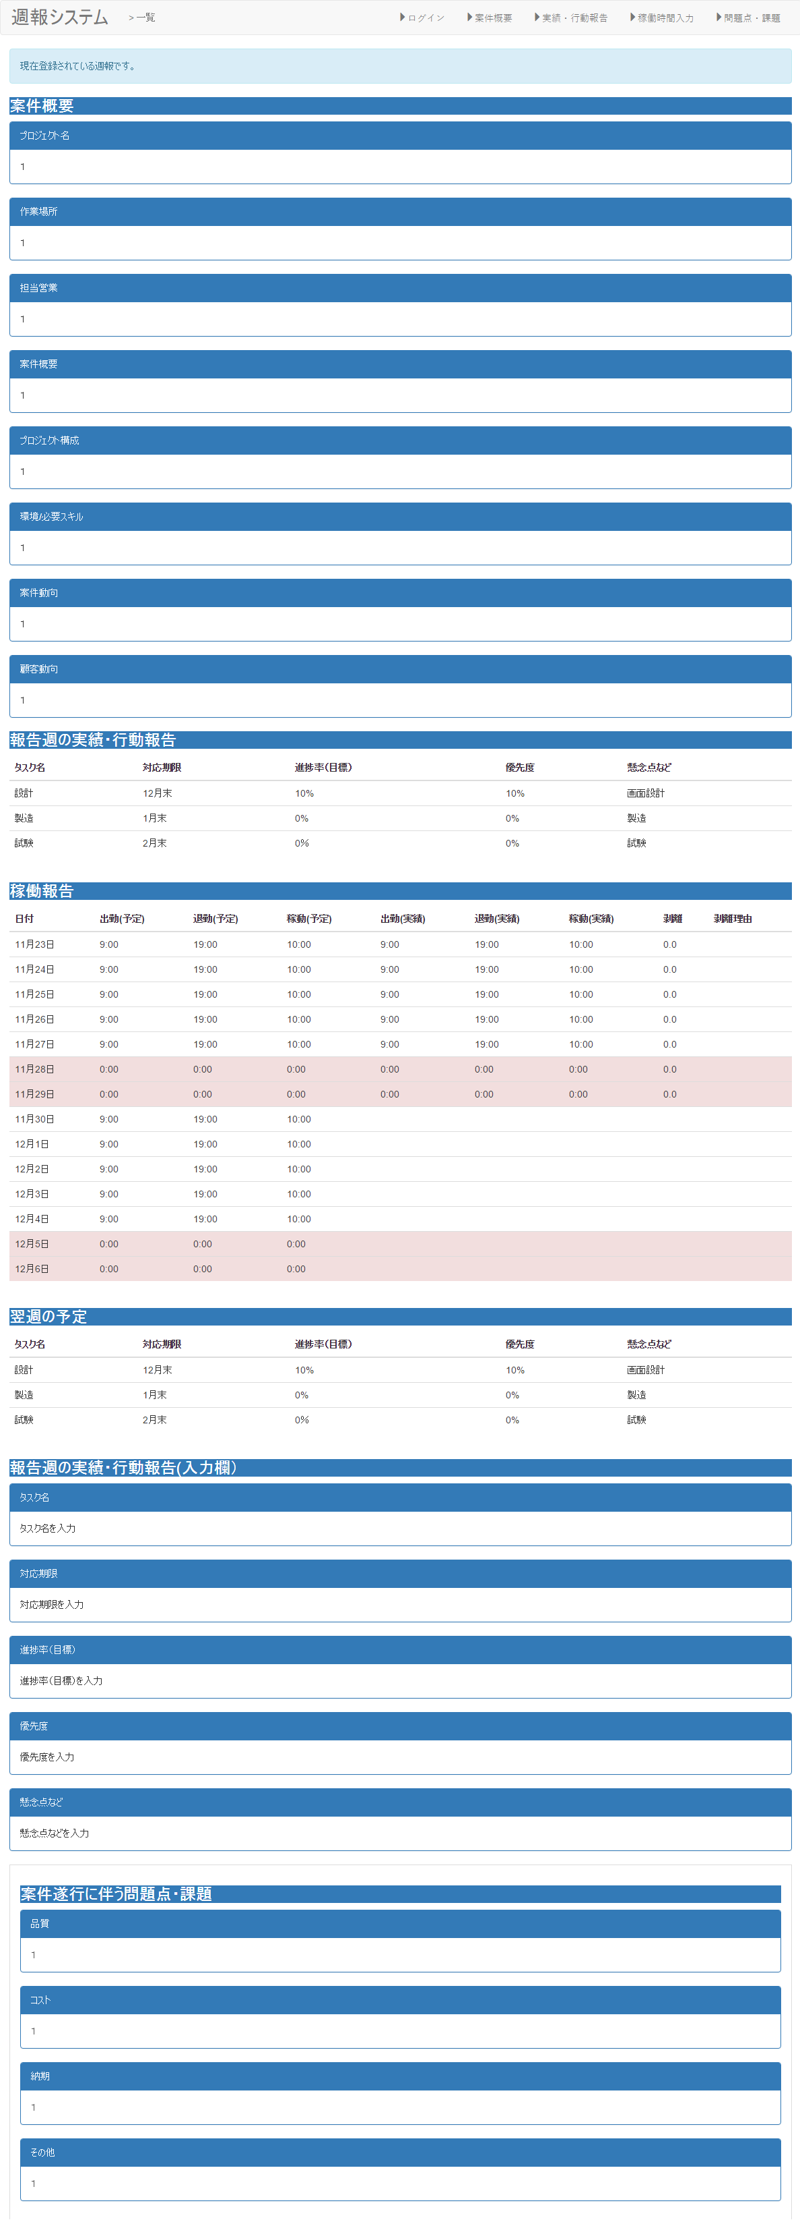

①
②
③
④

①

②

③
・Angularjsの値をjson形式で設定。

④

⑤

項目構成
項番 | 物理名 | ＩＤ | 入力形式 | ng-model ID(親要素） | ng-model ID(子要素） | 必須 | イベントID | 備考
1 | 日付 |  | date | Ｉｔｅｍｓ | date | ○
2 | 出勤開始時間 |  | time |  | start | ○
3 | 出勤終了時間 |  | time |  | end | ○
4 | 乖離理由 |  | text |  | memo | ○
5 | 登録 |  | - | - | - | - | addItem（）

イベント
項番 | イベント名 | イベントＩＤ | 内容 |  |  | 備考
1 | 登録する | addItem | 入力した稼働時間を登録する。

稼働時間入力
画面名 |  |  | 稼働時間入力画面 |  |  | 画面ID
概要
稼働時間の入力を行う。

画面構成
PC・タブレット・スマートフォン
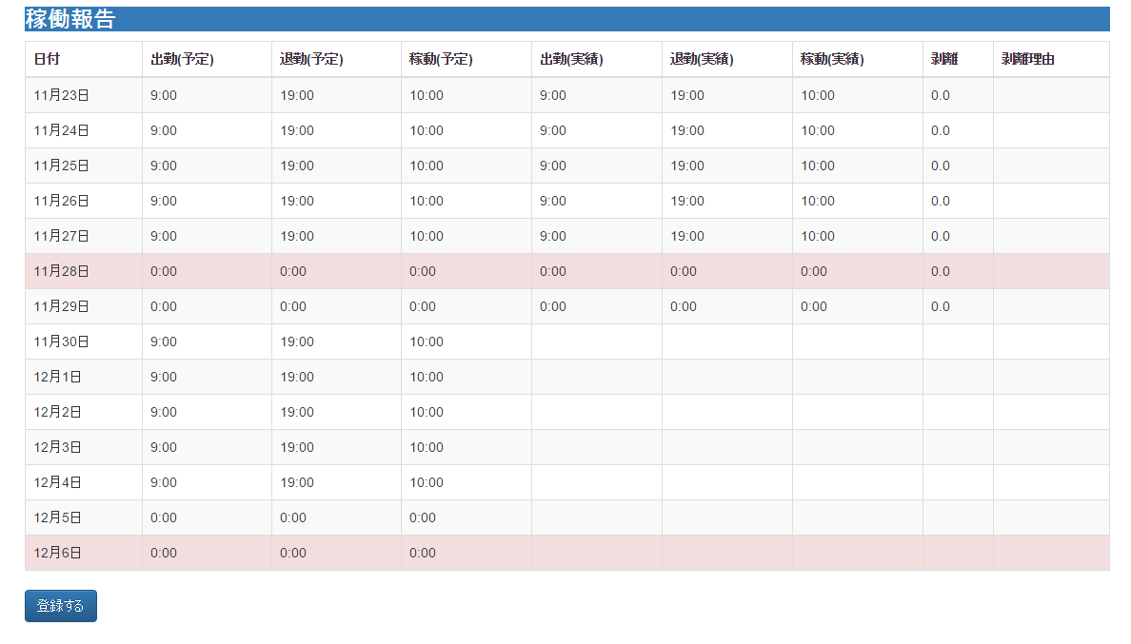

①
②
③
④

・技術調査を行い、タブレット・スマートフォンにあった画面表示を実装したいと考えている。
・調査結果によって変更予定するため、仮の画面として作成。

・カレンダー系のライブラリを用意する。

共通画面

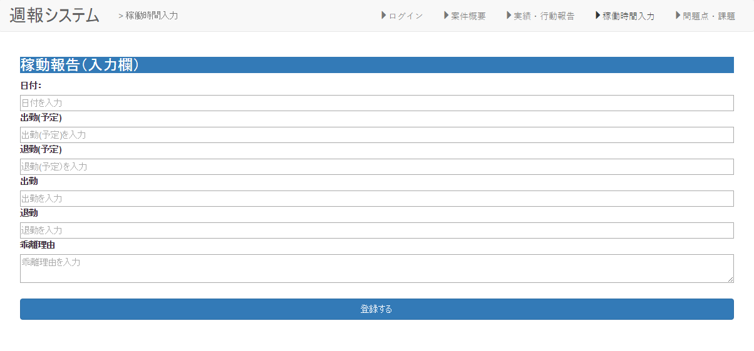

①

②

③
・Angularjsの値をjson形式で設定。

④

⑤

項目構成
項番 | 物理名 | ＩＤ | 入力形式 | ng-model ID(親要素） | ng-model ID(子要素） | 必須 | イベントID | 備考
1 | 日付 |  | date | Ｉｔｅｍｓ | date | ○
2 | 出勤開始時間 |  | time |  | start | ○
3 | 出勤終了時間 |  | time |  | end | ○
4 | 乖離理由 |  | text |  | memo | ○
5 | 登録 |  | - | - | - | - | addItem（）

イベント
項番 | イベント名 | イベントＩＤ | 内容 |  |  | 備考
1 | 登録する | addItem | 入力した稼働時間を登録する。

報告週の実績・行動報告入力
画面名 |  |  | 報告週の実績・行動報告入力画面 |  |  | 画面ID
概要
報告週の実績・行動報告を登録する。

画面構成
PC
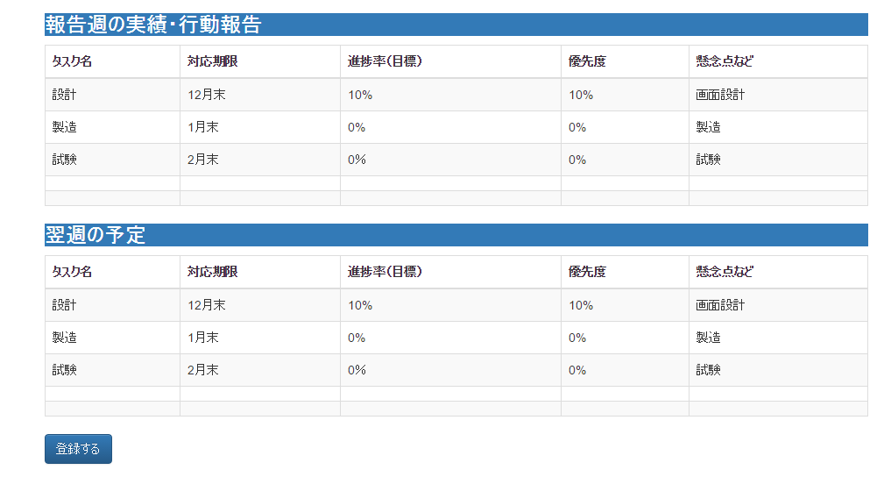

①
②
③
④
⑤

タブレット・スマートフォン
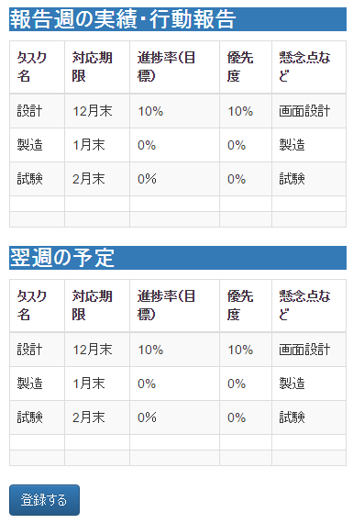

共通画面
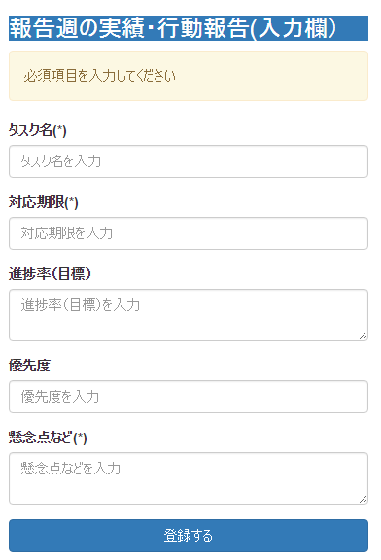

①

②

③

④

⑤

⑥

項目構成
項番 | 物理名 | ＩＤ | 入力形式 | ng-model ID(親要素） | ng-model ID(子要素） | 必須 | イベントID | 備考
1 | タスク名 |  | text | Item2 | title | ○
2 | 対応期限 |  | text |  | memo1 | ○
3 | 進捗率 |  | text |  | memo2 | ○
4 | 優先度 |  | text |  | memo3 | ○
5 | 懸念点 |  | text |  | memo4 | ○
6 | 登録 |  | - | - | - | - | addItem（）

イベント
項番 | イベント名 | イベントＩＤ | 内容 |  |  | 備考
1 | 登録する | addItem | 入力した稼働時間を登録する。

問題点・課題入力
画面名 |  |  | 問題点・課題入力画面 |  |  | 画面ID
概要
今週発生した問題点・課題を登録する。

画面構成
PC
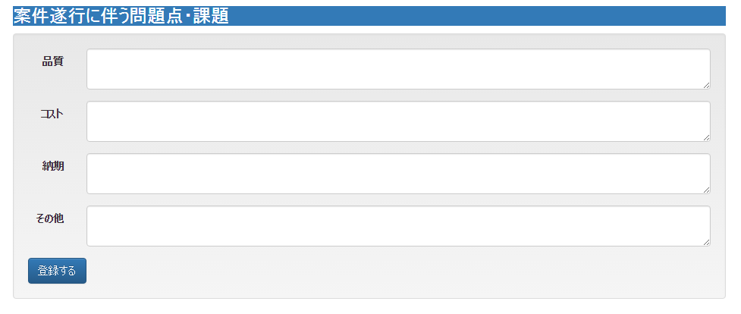

①

②

③

④

⑤

タブレット・スマホ
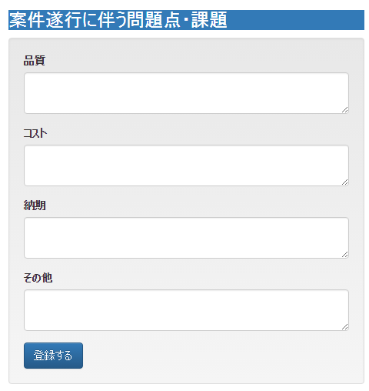

項目構成
項番 | 物理名 | ＩＤ | 入力形式 | ng-model ID(親要素） | ng-model ID(子要素） | 必須 | イベントID | 備考
1 | 品質 |  |  | Item3 | memo1 | ○
2 | コスト |  |  |  | memo2 | ○
3 | 納期 |  |  |  | memo3 | ○
4 | その他 |  |  |  | memo4 | ○
5 | 登録 |  | - | - | - | - | addItem（）

イベント
項番 | イベント名 | イベントＩＤ | 内容 |  |  | 備考
1 | 登録する | addItem | 入力した稼働時間を登録する。

